Лист 1
Прайс-лист
МИР ПРЯЖИ

В валюте: руб. (курс 1).
Цены указаны на 07.08.2020

№ | Номенклатура/ Характеристика номенклатуры | Описание | Изображение | Артикул | Цена | Ед. | Остаток | Ссылка на сайт
 | Кардсток "Bazzill Basics" 25 листов, 30*30 см, 300668 «Citrus Slice» (T3-359) | Кардсток "Bazzill Basics" 25 листов, 30*30 см, 300668 «Citrus Slice» (T3-359) |  | 300668 | 556.90 |  |  | Изображение
 | Кардсток "Bazzill Basics" 25 листов, 30*30 см, 300668 «Citrus Slice» (T3-359) |  |  |  | 556.90 | упак | 2 | Изображение
 | Кардсток "Bazzill Basics" 25 листов, 30*30 см, 300672 «Sugar Wafer» (T10-1087) | Кардсток "Bazzill Basics" 25 листов, 30*30 см, 300672 «Sugar Wafer» (T10-1087) |  | 300672 | 556.90 |  |  | Изображение
 | Кардсток "Bazzill Basics" 25 листов, 30*30 см, 300672 «Sugar Wafer» (T10-1087) |  |  |  | 556.90 | упак | 3 | Изображение
 | Кардсток "Bazzill Basics" 25 листов, 30*30 см, 302360 «Tangelo» (T3-349) | Кардсток "Bazzill Basics" 25 листов, 30*30 см, 302360 «Tangelo» (T3-349) |  | 302360 | 531.15 |  |  | Изображение
 | Кардсток "Bazzill Basics" 25 листов, 30*30 см, 302360 «Tangelo» (T3-349) |  |  |  | 531.15 | упак | 1 | Изображение
 | Кардсток "Bazzill Basics" 25 листов, 30*30 см, 304551 «Lollipop» (T1-192) | Кардсток "Bazzill Basics" 25 листов, 30*30 см, 304551 «Lollipop» (T1-192) |  | 304551 | 585.88 |  |  | Изображение
 | Кардсток "Bazzill Basics" 25 листов, 30*30 см, 304551 «Lollipop» (T1-192) |  |  |  | 585.88 | упак | 2 | Изображение
 | Кардсток "Bazzill Basics" 25 листов, 30*30 см, 304555 «Banana Split» (T4-482) | Кардсток "Bazzill Basics" 25 листов, 30*30 см, 304555 «Banana Split» (T4-482) |  | 304555 | 611.64 |  |  | Изображение
 | Кардсток "Bazzill Basics" 25 листов, 30*30 см, 304555 «Banana Split» (T4-482) |  |  |  | 611.64 | упак | 1 | Изображение
 | Кардсток "Bazzill Basics" 25 листов, 30*30 см, 304558 «Candy Corn» (T3-358) | Кардсток "Bazzill Basics" 25 листов, 30*30 см, 304558 «Candy Corn» (T3-358) |  | 304558 | 585.88 |  |  | Изображение
 | Кардсток "Bazzill Basics" 25 листов, 30*30 см, 304558 «Candy Corn» (T3-358) |  |  |  | 585.88 | упак | 4 | Изображение
 | Кардсток "Bazzill Basics" 25 листов, 30*30 см, 309272 «Festive» (T3-370) | Кардсток "Bazzill Basics" 25 листов, 30*30 см, 309272 «Festive» (T3-370) |  | 309272 | 502.18 |  |  | Изображение
 | Кардсток "Bazzill Basics" 25 листов, 30*30 см, 309272 «Festive» (T3-370) |  |  |  | 502.18 | упак | 2 | Изображение
 | Набор бумаги "American Crafts" Crate Paper "Boys Rule" | Набор бумаги "American Crafts" Crate Paper "Boys Rule" (15,2 х 15,2см) | 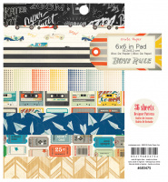 | 683475 | 260.00 |  |  | Изображение
 | Набор бумаги "American Crafts" Crate Paper "Boys Rule" |  |  |  | 260.00 | шт | 1 | Изображение
 | Набор бумаги "American Crafts" Crate Paper "Little Bo Peep" | Набор бумаги "American Crafts" Crate Paper "Little Bo Peep" (15,2 х 15,2см) | 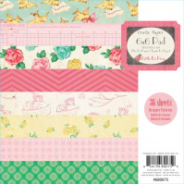 | 680075 | 260.00 |  |  | Изображение
 | Набор бумаги "American Crafts" Crate Paper "Little Bo Peep" |  |  |  | 260.00 | шт | 2 | Изображение
 | Набор бумаги "American Crafts" Crate Paper "Oh Darling" | Набор бумаги "American Crafts" Crate Paper "Oh Darling" (15,2 х 15,2см) | 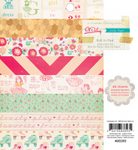 | 683393 | 260.00 |  |  | Изображение
 | Набор бумаги "American Crafts" Crate Paper "Oh Darling" |  |  |  | 260.00 | шт | 6 | Изображение
 | Набор бумаги "American Crafts" Crate Paper "Styleboard" | Набор бумаги "American Crafts" Crate Paper "Styleboard" (15,2 х 15,2см) | 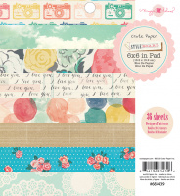 | 683439 | 260.00 |  |  | Изображение
 | Набор бумаги "American Crafts" Crate Paper "Styleboard" |  |  |  | 260.00 | шт | 1 | Изображение
 | Набор бумаги American Crafts "Go Now Go" 15,2 х 15,2см (36 листов) | Набор бумаги American Crafts "Go Now Go" 15,2 х 15,2см (36 листов) | 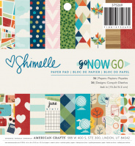 | 375269 | 296.00 |  |  | Изображение
 | Набор бумаги American Crafts "Go Now Go" 15,2 х 15,2см (36 листов) |  |  |  | 296.00 | шт | 2 | Изображение
 | Набор бумаги Imaginisce "My Baby" 15,2х15,2см Девочка (36 листов) | Набор бумаги Imaginisce "My Baby" 15,2х15,2см Девочка (36 листов) | 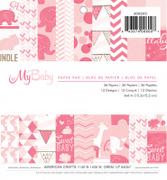 | 400600 | 298.00 |  |  | Изображение
 | Набор бумаги Imaginisce "My Baby" 15,2х15,2см Девочка (36 листов) |  |  |  | 298.00 | шт | 13 | Изображение
 | Набор бумаги Imaginisce "My Baby" 15,2х15,2см Мальчик (36 листов) | Набор бумаги Imaginisce "My Baby" 15,2х15,2см Мальчик (36 листов) | 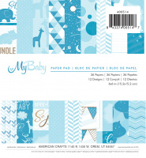 | 400514 | 298.00 |  |  | Изображение
 | Набор бумаги Imaginisce "My Baby" 15,2х15,2см Мальчик (36 листов) |  |  |  | 298.00 | шт | 11 | Изображение
 | Набор бумаги Imaginisce "Sunny" 15,2х15,2см (36 листов) | Набор бумаги Imaginisce "Sunny" 15,2х15,2см (36 листов) | 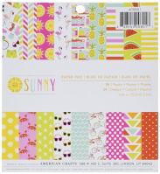 | 400801 | 298.00 |  |  | Изображение
 | Набор бумаги Imaginisce "Sunny" 15,2х15,2см (36 листов) |  |  |  | 298.00 | шт | 1 | Изображение
 | Набор бумаги Pebbles "Birthday Wishes" 30,48х30,48см (48 листов) | Набор бумаги Pebbles "Birthday Wishes" 30,48х30,48см (48 листов) | 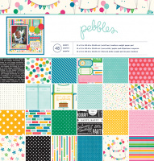 | 732581 | 745.00 |  |  | Изображение
 | Набор бумаги Pebbles "Birthday Wishes" 30,48х30,48см (48 листов) |  |  |  | 745.00 | шт | 2 | Изображение
 | Набор бумаги Pebbles "Garden Party" 15,2х15,2см (36 листов) | Набор бумаги Pebbles "Garden Party" 15,2х15,2см (36 листов) | 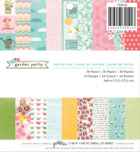 | 732544 | 298.00 |  |  | Изображение
 | Набор бумаги Pebbles "Garden Party" 15,2х15,2см (36 листов) |  |  |  | 298.00 | шт | 11 | Изображение
 | Набор бумаги Pink Paislee "Citrus Bliss" 15,2х15,2см (36 листов) | Набор бумаги Pink Paislee "Citrus Bliss" 15,2х15,2см (36 листов) | 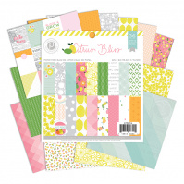 | 370654 | 298.00 |  |  | Изображение
 | Набор бумаги Pink Paislee "Citrus Bliss" 15,2х15,2см (36 листов) |  |  |  | 298.00 | шт | 8 | Изображение
 | Набор бумаги We R Memory Keepers 7,62см х 12,70см "Ассорти цветов" (36 листов) | Набор бумаги We R Memory Keepers 7,62см х 12,70см "Ассорти цветов" (36 листов) | 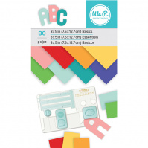 | 660897 | 249.00 |  |  | Изображение
 | Набор бумаги We R Memory Keepers 7,62см х 12,70см "Ассорти цветов" (36 листов) |  |  |  | 249.00 | шт | 4 | Изображение
 | Набор бумаги We R Memory Keepers 7,62см х 12,70см "Крафт-бумага и мятная фольга" (36 листов) | Набор бумаги We R Memory Keepers 7,62см х 12,70см "Крафт-бумага и мятная фольга" (36 листов) | 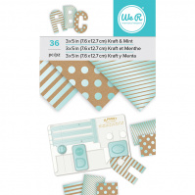 | 660894 | 125.00 |  |  | Изображение
 | Набор бумаги We R Memory Keepers 7,62см х 12,70см "Крафт-бумага и мятная фольга" (36 листов) |  |  |  | 125.00 | шт | 3 | Изображение
 | Набор бумаги We R Memory Keepers 7,62см х 12,70см "Крафт-бумага" (36 листов) | Набор бумаги We R Memory Keepers 7,62см х 12,70см "Крафт-бумага" (36 листов) | 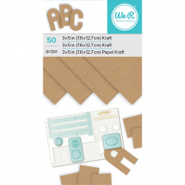 | 660896 | 249.00 |  |  | Изображение
 | Набор бумаги We R Memory Keepers 7,62см х 12,70см "Крафт-бумага" (36 листов) |  |  |  | 249.00 | шт | 3 | Изображение

